画面詳細
ファイル管理画面

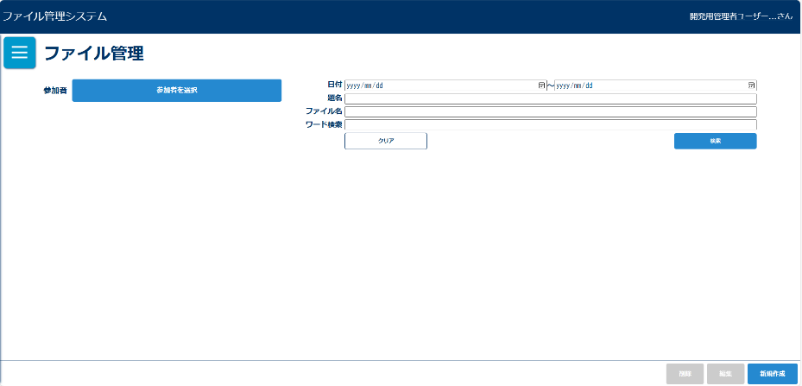
初期画面（管理者権限） |  |  |  |  | 初期画面（一般権限） |  |  |  |  |  |  |  |  |  | 「参加者を選択」ボタン押下後ダイアログ
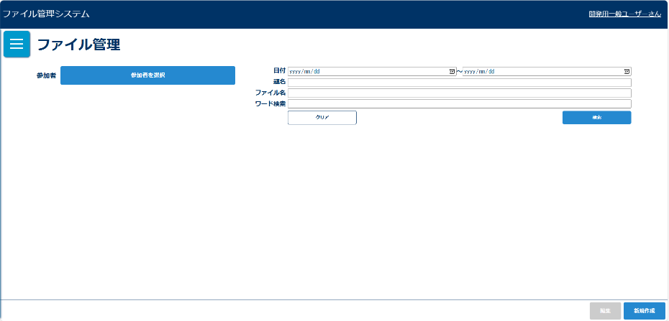
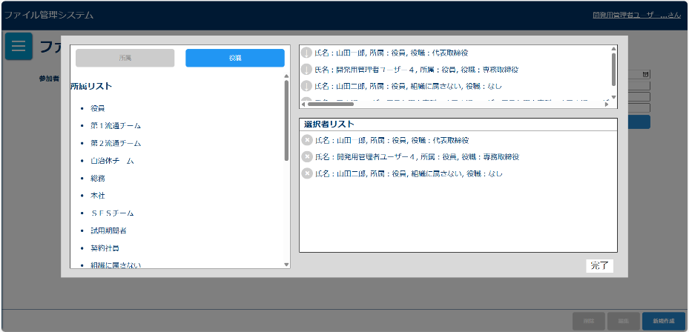

参加者を選択後の初期表示 |  |  |  |  | 検索条件未入力ダイアログ |  |  |  |  |  |  |  |  |  | 入力チェックエラーダイアログ
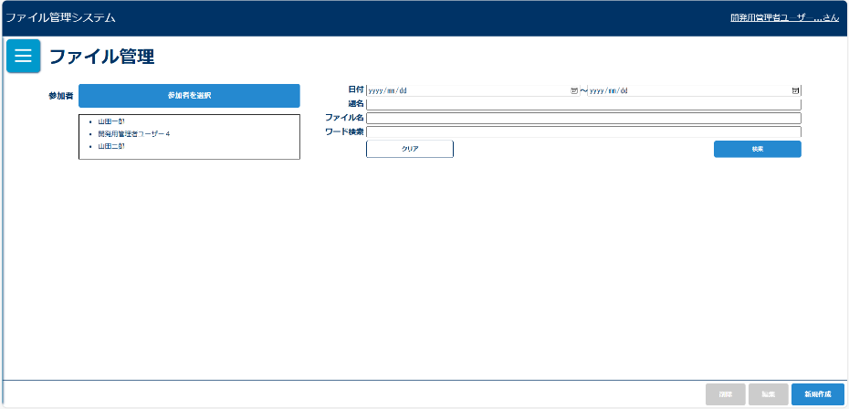
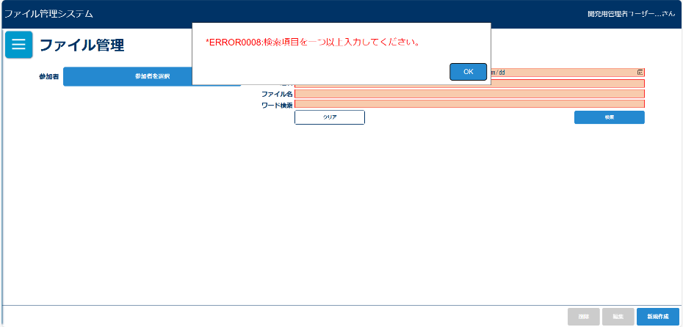
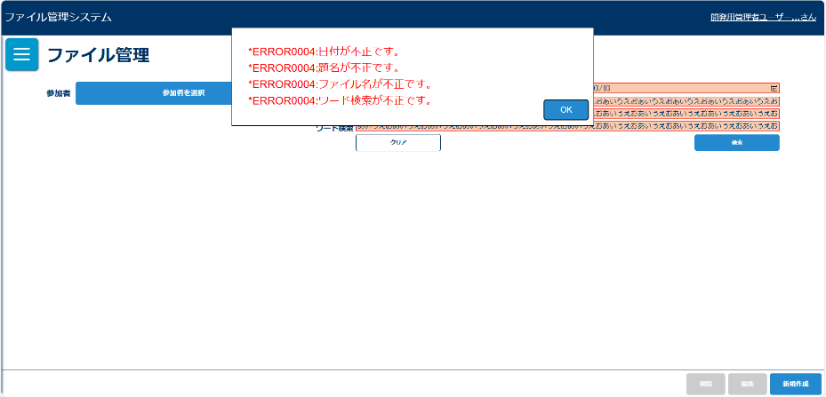

検索結果０件ダイアログ |  |  |  |  | 検索後 |  |  |  |  |  |  |  |  |  | 「参加者を確認」ボタン押下
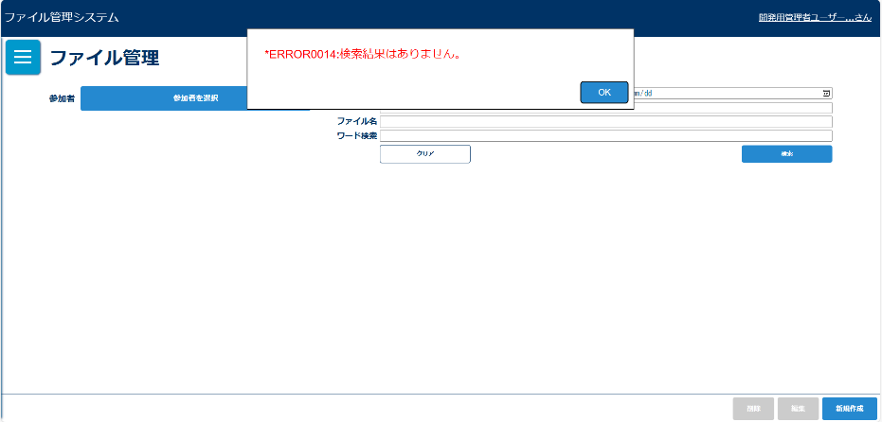
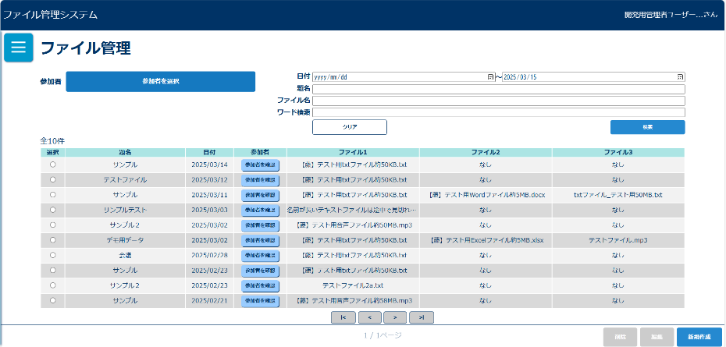
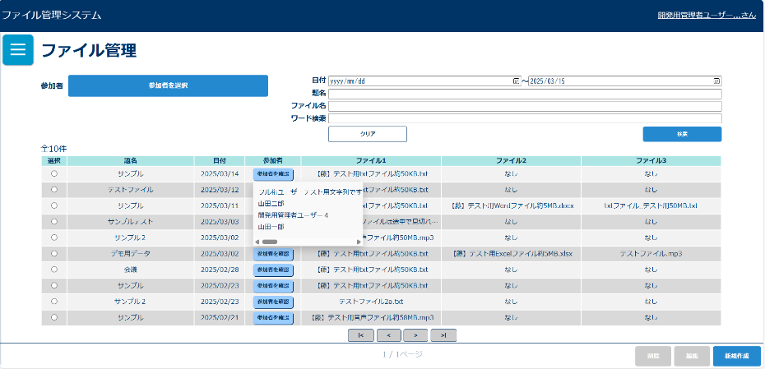

選択後表示（管理者権限） |  |  |  |  | 選択後表示（一般権限） |  |  |  |  |  |  |  |  |  | 削除確認ダイアログ
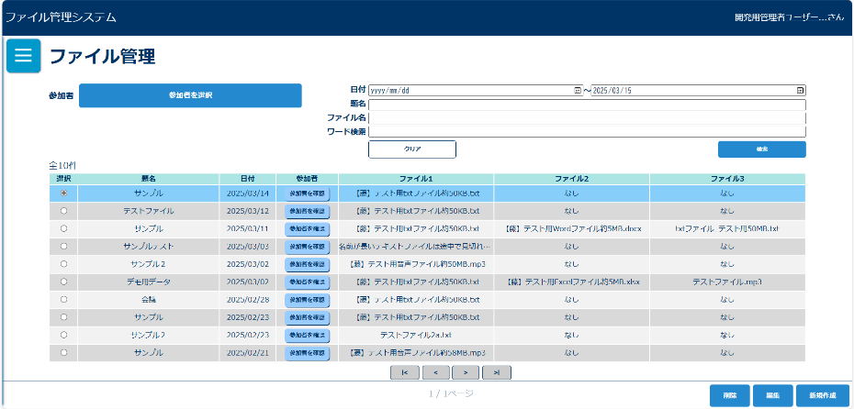
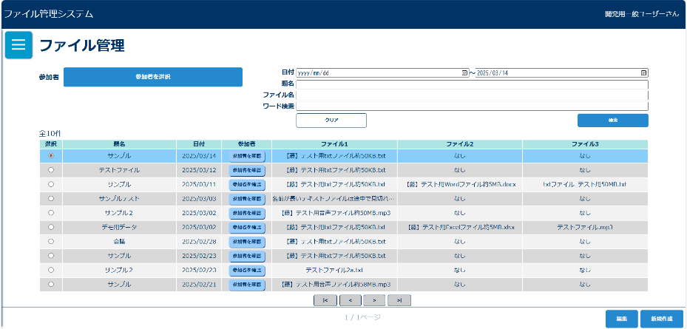
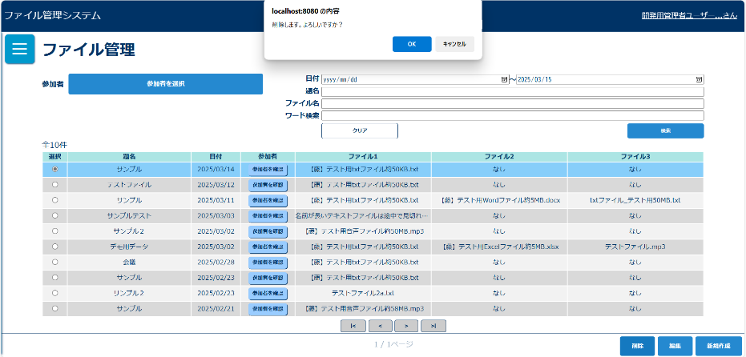

削除済みエラー |  |  |  |  | 排他ロック |  |  |  |  |  |  |  |  |  | 削除完了メッセージ
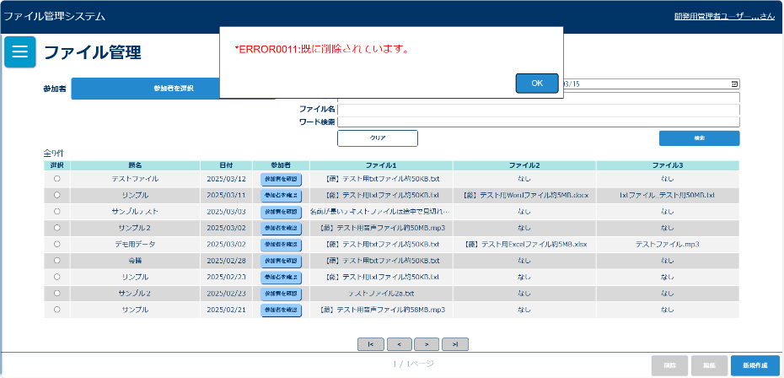
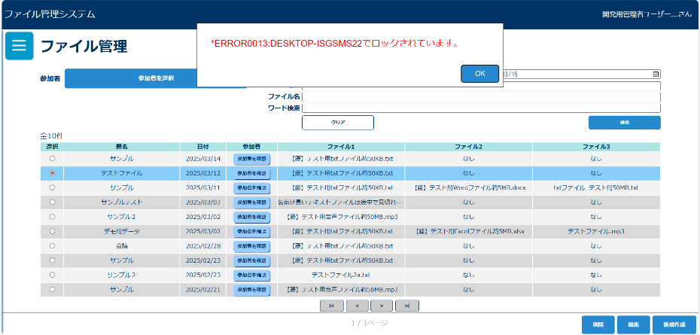
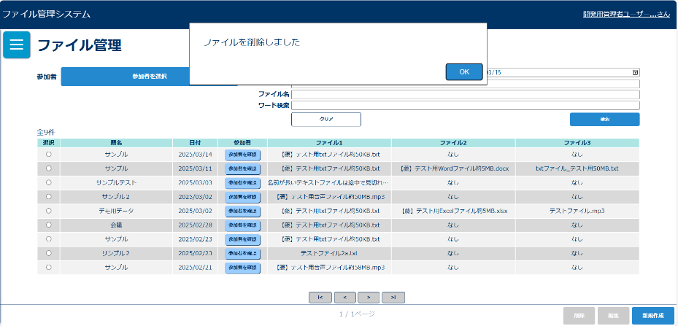

画面表示項目
No | 項目名 | データ |  |  |  | 有効 | 権限 |  | 部品 | 有桁 | 表桁 | データ型 | 文字種 | フォーマット |  | 備考
 |  | テーブル名 | フィールド名 |  |  |  | 管 | 一
1 | タイトル |  |  |  |  | × | 〇 | 〇 |  |  |  |  |  |  |  | 「ファイル管理」と表示 | ラジオボタン | 混在
初期表示 |  |  |  |  |  |  |  |  |  |  |  |  |  |  |  |  | チェックボックス
2 | 参加者 |  |  |  |  | × | 〇 | 〇 | ラベル |  |  |  |  |  |  |  | ラベル
3 | 参加者を選択 |  |  |  |  | 〇 | 〇 | 〇 | ボタン |  |  |  |  |  |  |  | コンボボックス
4 | 題名 |  |  |  |  | × | 〇 | 〇 | ラベル |  |  |  |  |  |  |  | リストボックス
5 | テキストボックス |  |  |  |  | 〇 | 〇 | 〇 | テキストボックス | 100 | 20 | 文字列 | 混在 |  |  |  | ラベルアンカー
6 | ファイル名 |  |  |  |  | × | 〇 | 〇 | ラベル |  |  |  |  |  |  |  | タブ
7 | テキストボックス |  |  |  |  | 〇 | 〇 | 〇 | テキストボックス | 100 | 20 | 文字列 | 混在
8 | 日付(FROM) |  |  |  |  | × | 〇 | 〇 | ラベル
9 | テキストボックス |  |  |  |  | 〇 | 〇 | 〇 | テキストボックス | 8 | 10 | 文字列 | 半角 | yyyymmdd
10 | 日付(TO) |  |  |  |  | × | 〇 | 〇 | ラベル
11 | テキストボックス |  |  |  |  | 〇 | 〇 | 〇 | テキストボックス | 8 | 10 | 文字列 | 半角 | yyyymmdd
12 | ワード検索 |  |  |  |  | × | 〇 | 〇 | ラベル
13 | テキストボックス |  |  |  |  | 〇 | 〇 | 〇 | テキストボックス | 100 | 20 | 文字列 | 混在
14 | クリア |  |  |  |  | 〇 | 〇 | 〇 | ボタン
15 | 検索 |  |  |  |  | 〇 | 〇 | 〇 | ボタン
検索後
16 | 検索件数 |  |  |  |  | × | 〇 | 〇 | ラベル
17 | 選択 |  |  |  |  | 〇 | 〇 | 〇 | ラジオボタン |  |  |  |  |  |  | 行選択でもラジオボタン押下とする
18 | 題名 | t_file | title |  |  | × | 〇 | 〇
19 | 日付 | t_file | meeting_date |  |  | × | 〇 | 〇 |  |  |  |  |  | yyyy/mm/dd
20 | 参加者を確認 |  |  |  |  | 〇 | 〇 | 〇 | ボタン
21 | ファイル1 | t_file | file_name |  |  | × | 〇 | 〇 | リンク
22 | ファイル2 | t_file | file_name |  |  | × | 〇 | 〇 | リンク
23 | ファイル3 | t_file | file_name |  |  | × | 〇 | 〇 | リンク
24 | 削除 |  |  |  |  | △ | 〇 |  | ボタン |  |  |  |  |  |  | ラジオボタン選択後、活性化
25 | 編集 |  |  |  |  | △ | 〇 | 〇 | ボタン
26 | 新規登録 |  |  |  |  | 〇 | 〇 | 〇 | ボタン
「参加者を選択」ボタン押下後ダイアログ
27 | 所属別 |  |  |  |  | 〇 | 〇 | 〇 | ボタン
28 | 役職別 |  |  |  |  | 〇 | 〇 | 〇 | ボタン
29 | 所属別一覧 | m_team | team_name |  |  | × | 〇 | 〇
30 | 役職別一覧 | m_post | post_name |  |  | × | 〇 | 〇
31 | 氏名 | m_user | user_name |  |  | × | 〇 | 〇
32 | 所属 | m_team | team_name |  |  | × | 〇 | 〇
33 | 役職 | m_post | post_name |  |  | × | 〇 | 〇
34 | 会議参加者 |  |  |  |  | × | 〇 | 〇
35 | 氏名 | m_user | user_name |  |  | × | 〇 | 〇
36 | 所属 | m_team | team_name |  |  | × | 〇 | 〇
37 | 役職 | m_post | post_name |  |  | × | 〇 | 〇
38 | 完了 |  |  |  |  | 〇 | 〇 | 〇 | ボタン
参加者を選択後の初期表示
39 | 参加者一覧 |  |  |  |  | △ | 〇 | 〇 |  |  |  |  |  |  |  | 参加者が選択されていない場合は非表示
「参加者を確認」ボタン押下
40 | 会議参加者一覧 | m_user | user_name |  |  | △ | 〇 | 〇 | リストボックス |  |  |  |  |  |  | ドロップダウンリストで表示
削除確認ダイアログ
41 | OK |  |  |  |  | 〇 | 〇 |  | ボタン
42 | キャンセル |  |  |  |  | 〇 | 〇 |  | ボタン
削除完了ダイアログ
43 | メッセージ |  |  |  |  | × | 〇

入力パラメータ
No | 項目名 | 物理名 |  | コントロール | 送信方法 |  |  | 備考

「検索」ボタン押下
1 | 題名 | title |  |  | POST
2 | ファイル名 | fileName |  |  | POST
3 | 日付自 | dateFrom |  |  | POST |  |  | 日付(FROM)
4 | 日付至 | dateTo |  |  | POST |  |  | 日付(TO)
5 | ユーザーID | userId |  |  | POST |  |  | ユーザー名に紐づくユーザーIDを送信
6 | ファイル内テキスト | findWord |  |  | POST
「クリア」ボタン押下
1 | なし
「新規登録」ボタン押下
1 | なし
「編集」ボタン押下
1 | ファイル管理番号 | fileId |  | hidden | POST
「削除」ボタン押下
1 | ファイル管理番号 | fileId |  | hidden | POST
2 | 現ページ番号 | page |  | hidden | POST

